特惠+充值
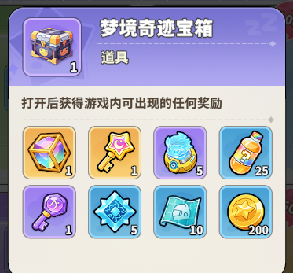
日礼包
 |  |  |  |  |  |  | 汇总
免费/广告 | 道具 | 道具id | 数量 | 单价 | 价值 |  | 体力
 | 装备图纸 |  | 10 |  |  |  | 梦境招募器
 | 心梦宝石 |  | 1 |  |  |  | 梦境奇迹宝箱
 |  |  |  |  |  |  | 心梦宝石 |  |  |  |  | 价值
 |  |  |  |  |  |  |  |  | 调整前 |  | 梦境奇迹宝箱 | 40
 | 超值礼包 |  |  |  |  |  |  |  | 道具 | 道具id | 道具数量 | 单价 | 权重
1元 | 道具 | 道具id | 数量 | 单价 | 价值 |  |  |  | 幻梦晶核 |  | 1 |  | 250
 | 体力 |  | 10 |  |  |  |  |  | 星辉秘契 |  | 1 |  | 250
 | 梦境招募器 |  | 5 |  |  |  |  |  | 梦境招募器 |  | 5 |  | 500
 | 梦境奇迹宝箱 |  | 1 | 80 |  |  |  |  | 随机能量特饮 |  | 25 |  | 2000
 | 心梦宝石 |  | 2 |  |  |  |  |  | 星之初愿 |  | 1 |  | 1000
 |  |  |  |  |  |  |  |  | 符引结晶 |  | 5 |  | 2000
 | 优选礼包 |  |  |  |  |  |  |  | 装备图纸 |  | 10 |  | 2000
6元 | 道具 | 道具id | 数量 | 单价 | 价值 |  |  |  | 金币 |  | 200 |  | 2000
 | 体力 |  | 15
 | 梦境招募器 |  | 15
 | 梦境奇迹宝箱 |  | 2 | 80 |  |  |  |  |  |  |  | 价值
 | 心梦宝石 |  | 6 |  |  |  |  |  | 调整后 |  | 梦境奇迹宝箱 | 80 |  |  | 梦境惊喜宝箱
 |  |  |  |  |  |  |  |  | 道具 | 道具id | 道具数量 | 价格 | 权重 | 概率 | 单价
 | 尊享礼包 |  |  |  |  |  |  |  | 梦境招募器 |  | 66 |  | 50
18元 | 道具 | 道具id | 数量 | 单价 | 价值 |  |  |  | 梦境招募器 |  | 10 |  | 290
 | 体力 |  | 25 |  |  |  |  |  | 梦境招募器 |  | 5 |  | 800
 | 星辉秘契 |  | 2 |  |  |  |  |  | 随机能量特饮 |  | 50 |  | 1,450
 | 梦境奇迹宝箱 |  | 3 | 80 |  |  |  |  | 星之初愿 |  | 2 |  | 1,810
 | 心梦宝石 |  | 15 |  |  |  |  |  | 符引结晶 |  | 10 |  | 1,500
 |  |  |  |  |  |  |  |  | 装备图纸 |  | 20 |  | 1,800
 |  |  |  |  |  |  |  |  | 金币 |  | 500 |  | 2,300
累充

仅钻石商店和冲刺礼包计入额度

 |  |  | 赠送
 | 钻石 |  | 道具 | id | 数量 | 单价 | 整体价值 | 返利比
累计充值 | 60 |  | 体力 |  | 20
累计充值 | 300 |  | 梦境招募器 |  | 10
累计充值 | 600 |  | 金币 |  | 3000
累计充值 | 1280 |  | 星辉秘契 |  | 1
累计充值 | 3280 |  | 幻梦晶核 |  | 24

每日充值

 | 6元档次 |  |  |  |  |  |  |  |  |  |  |  | 25元档次
 | 天数 | 道具 | id | 数量 | 单价 | 道具 | id | 数量 | 单价 | 价值 |  |  | 天数 | 道具 | id | 数量 | 单价 | 道具 | id | 数量 | 单价 | 价值
 | 1 | 金币 |  | 800 |  | 随机能量特饮 |  | 50 |  |  |  |  | 1 | 金币吸收器 | 9800301 | 1 |  | 随机能量特饮 |  | 150 |  |  | 稿子*1
 | 2 | 星之初愿 |  | 1 |  | 随机能量特饮 |  | 50 |  |  |  |  | 2 | 星之初愿 | 9 | 1 |  | 随机能量特饮 |  | 150
 | 3 | 锻造晶石 |  | 50 |  | 随机能量特饮 |  | 50 |  |  |  |  | 3 | 装备图纸 | 50002 | 50 |  | 随机能量特饮 |  | 150
 | 4 | 织梦微尘 |  | 25 |  | 随机能量特饮 |  | 50 |  |  |  |  | 5 | 金币吸收器 | 9800301 | 1 |  | 随机能量特饮 |  | 150 |  |  | 稿子*1
 | 5 | 金币 |  | 800 |  | 随机能量特饮 |  | 50 |  |  |  |  | 4 | 星之初愿 | 9 | 1 |  | 随机能量特饮 |  | 150
 | 6 | 金币吸收器 |  | 1 |  | 随机能量特饮 |  | 50 |  |  |  |  | 6 | 装备图纸 | 50002 | 50 |  | 随机能量特饮 |  | 150
 | 7 | 星之初愿 |  | 1 |  | 随机能量特饮 |  | 50 |  |  |  |  | 5 | 金币吸收器 | 9800301 | 1 |  | 随机能量特饮 |  | 150 |  |  | 稿子*2

 | 天数 | 道具 | id | 数量 | 单价 | 价值 |  |  |  |  |  |  | 天数 | 道具 | id | 数量 | 价值
 | 2 | 梦境招募器 |  | 10 |  |  |  |  |  |  |  |  | 2 | 梦愿水晶 |  | 1
 | 4 | 梦愿水晶 |  | 1 |  |  |  |  |  |  |  |  | 4 | 星辉秘契 |  | 5
 | 6 | 幻梦晶核 |  | 6 |  |  |  |  |  |  |  |  | 6 | 传说祝福石 |  | 1
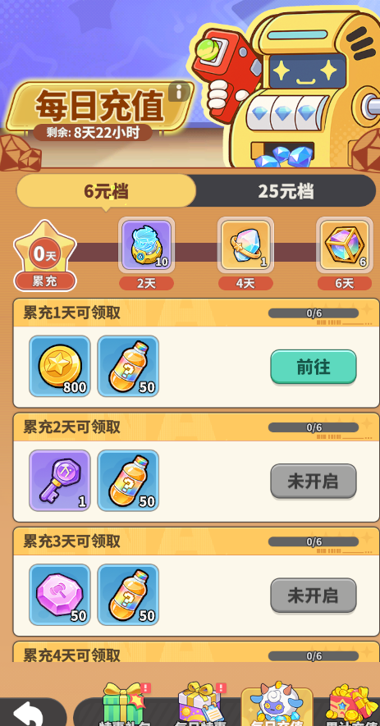

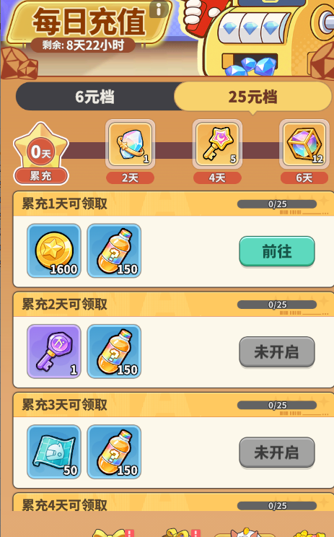

礼包 | 奖励内容 | 道具id | 奖励数量 | 单价 | 价值 | 奖励内容 | 道具id | 奖励数量 | 单价 | 价值 | 奖励内容 | 道具id | 奖励数量 | 单价 | 价值 | 价值 | 目前价格 | 修改价格 | 暂定价格 | 暂定价格 | 限购
1 | 梦境招募器 |  | 25 |  |  | 星之初愿 |  | 2 |  |  | 随机能量特饮 |  | 88 |  |  |  | 388 |  |  | 488 | 1
2 | 梦境招募器 |  | 50 |  |  | 星之初愿 |  | 4 |  |  | 随机能量特饮 |  | 168 |  |  |  | 788 |  |  | 938 | 2
3 | 梦境招募器 |  | 100 |  |  | 星辉秘契 |  | 2 |  |  | 随机能量特饮 |  | 288 |  |  |  | 1688 |  |  | 1988 | 3

首充+三卡
首充活动 |  |  |  |  |  |  |  |  |  |  |  |  |  |  |  |  |  |  |  |  |  | 8

价格 | 备注 | 道具 | 道具id | 数量 | 单价 | 价值 | 道具 | 道具id | 数量 | 单价 | 价值 | 道具 | 道具id | 数量 | 单价 | 价值 | 道具 | 道具id | 数量 | 单价 | 价值
6 | 直购 | 喵喵锤 | 5505001 | 1 | 4000 |  | 梦境招募器 | 11 | 10 |  |  | 史诗符文 | 5304000 | 1 |  | 256 | 当天特权卡 | 100040 | 1 |  | 300
 |  | 梦境招募器 | 11 | 20 |  |  | 超能特饮 | 5104001 | 300
 |  | 随机传说梦灵 | 5600005 | 1 |  |  | 超能特饮 | 5104001 | 500
 |  |  |  |  |  |  |  |  |  |  |  |  |  |  |  |  | 价值 | 反比
 |  | 道具 | 道具id | 数量 | 单价 | 价值 | 道具 | 道具id | 数量 | 单价 | 价值 | 道具 | 道具id | 数量 | 单价 | 价值
68 | 单笔 | 镭射 | 1530100 | 1 | 480 |  | 无心睡眠 | 15301011 | 1 | 4000 |  | 超能特饮 |  | 200
 |  | 镭射 | 1530100 | 2 | 480 |  | 装备图纸 |  | 100
 |  | 镭射 | 1530100 | 3 | 480 |  | 装备图纸 |  | 200

128 | 单笔 | 紫色勇者服 | 101400302 | 1 | 4000 |  | 紫色勇者发饰 |  | 1 | 1 | 1000 | 金币 |  | 3000
 |  | 星辉秘契 |  | 3 |  |  | 金币 |  | 4000
 |  | 星辉秘契 |  | 5 |  |  | 金币 |  | 5000

月卡

 | 新增一些广告点
 | 特权月卡 |  |  |  |  |  | 福利月卡

 | 道具 | 道具id | 数量 |  |  |  | 道具 | 道具id | 数量
每日 | 钻石 | 1 | 60 |  |  | 每日 | 钻石 | 1 | 100
 | 梦境招募器 | 11 | 2 |  |  |  | 体力 | 13 | 10

 |  |  |  |  |  |  | 已通关主线支持2倍速
 | 特权无限使用 | 无限 |  |  |  |  | 争锋、捞金、贪吃支持2倍速
 | 精品商店刷新次数 | 3 |  |  |  |  | 睡眠时间+4小时，收益+30%
 | 心愿招募刷新 | 1 |  |  |  |  | 梦域巡航可领取特权门票+1

激活 | 双卡奖励 | 道具id | 数量
 | 梦境招募器 | 11 | 20
 | 星辉秘契 | 30 | 2
 | 聊天框 | 1 | 1%暴击

特权周卡（签到）

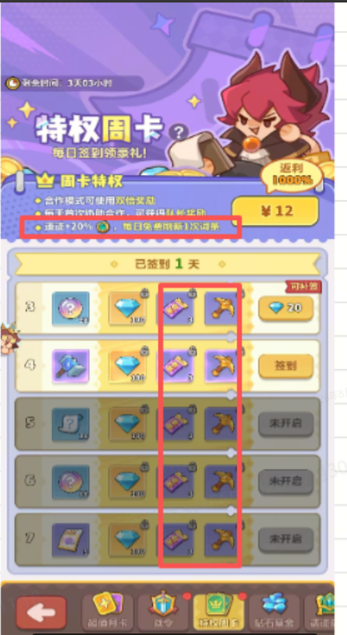

 |  | 特权

 |  | 合作模式可获得双倍奖励
 |  | 每天首次协助合作，可获得队长奖励
 |  | 梦隙迷廊通关迷廊币+20%

 |  | 签到奖励
 |  | 免费 |  |  |  |  |  |  | 优化点 | 活跃活动3次组队副本的达成率只有40%多点，也就是很多人是打不满的
 |  | 道具 | 道具id | 数量 | 单价 | 价值 |  |  | 所以需要增加队员多倍券。金币扫荡券（当日生效）越往后价值越高
 | 1 | 装备图纸 | 50002 | 10 |  |  |  |  | 逐步提高周卡的吸引力
 | 2 | 随机能量特饮 | 5103001 | 50
 | 3 | 星之初愿 | 9 | 1
 | 4 | 装备图纸 | 50002 | 10
 | 5 | 随机能量特饮 | 5103001 | 50
 | 6 | 星之初愿 | 9 | 1
 | 7 | 梦境招募器 | 11 | 5

 |  | 付费 |  |  |  |  |  | 付费 | 第一周投放 |  |  |  |  | 付费 | 预计第3周投放，新增载具后，释放一些时间
 |  | 道具 | 道具id | 数量 | 单价 | 价值 |  | 道具 | 道具id | 数量 | 单价 | 价值 |  | 道具 | 道具id | 数量 | 单价 | 价值
 | 1 | 钻石 | 1 | 300 |  |  | 1 | 金币吸尘器 | 9800301 | 1 |  |  | 1 | 组队券 |  | 1 |  |  | 更新一个紫色藏品
 | 2 | 钻石 | 1 | 100 |  |  | 2 | 金币吸尘器 | 9800301 | 1 |  |  | 2 | 组队券 |  | 1 |  |  | 扫荡一次好友奖励
 | 3 | 钻石 | 1 | 100 |  |  | 3 | 金币吸尘器 | 9800301 | 1 |  |  | 3 | 组队券 |  | 1
 | 4 | 钻石 | 1 | 100 |  |  | 4 | 金币吸尘器 | 9800301 | 1 |  |  | 4 | 组队券 |  | 1
 | 5 | 钻石 | 1 | 100 |  |  | 5 | 金币吸尘器 | 9800301 | 1 |  |  | 5 | 组队券 |  | 1
 | 6 | 钻石 | 1 | 100 |  |  | 6 | 金币吸尘器 | 9800301 | 1 |  |  | 6 | 组队券 |  | 1
 | 7 | 钻石 | 1 | 100 |  |  | 7 | 金币吸尘器 | 9800301 | 1 |  |  | 7 | 组队券 |  | 1

橙卡试炼活动
梦灵试炼 | 卡牌品质 | 开服第X天开启 | 活动持续时间（天） | 活动说明 | 规则：
 | 橙卡 | 5 | 4 |  | 1、活动期间，可选择传说梦灵作为升级目标，可随时更换;
 |  |  |  |  | 2、选中的梦灵达到指定等级后，可解锁对应等级的专属升级礼包;
 |  |  |  |  | 3、每个礼包只能获取1次，已购买的专属升级礼包、已领取的免费奖励不会随更换梦灵重置。

梦灵试炼 | 免费奖励 |  |  |  | 升级专属礼包
梦灵等级 | 道具 | 单价 | 数量 | 总价值 | 货币 | 对应档位 | 展示折扣 | 道具1 | 单价1 | 数量1 | 价值1 | 道具2 | 单价2 | 数量2 | 价值2 | 道具3 | 单价3 | 数量3 | 价值3 | 总价值 | 返利
1 | 梦境招募器 |  | 5 |  | 钻石 | 688 |  | 超能特饮 |  | 50 |  | 梦境招募器 |  | 50
5 | 梦境招募器 |  | 10 |  | 钻石 | 1688 |  | 自选传说梦灵 |  | 1 |  | 梦境招募器 |  | 100 |  | 超能特饮 |  | 100
10 | 梦境招募器 |  | 15 |  | 钻石 | 2388 |  | 自选传说梦灵 |  | 2 |  | 梦境招募器 |  | 150 |  | 传说梦灵随机珍稀符文 | 2000 | 1
12 | 梦愿水晶 |  | 1 |  | 钻石 | 2688 |  | 自选传说梦灵 |  | 2 |  | 星辉秘契 |  | 5 |  | 传说梦灵随机稀世符文 | 5000 | 1
15 | 随机橙色皮肤 | 4000 | 1 |  | 钻石 | 3088 |  | 随机神话梦灵 | 5000 | 1 | 5000 | 星辉秘契 |  | 10 |  | 超能特饮 |  | 300
17 | 星辉秘契 |  | 2 |  | 钻石 | 3288 |  | 幻梦晶核 |  | 50 |  | 星辉秘契 |  | 20 |  |  |  | 1
20 | 星辉秘契 |  | 3 |  | 钻石 | 4388 |  | 幻梦晶核 |  | 80 |  | 星辉秘契 |  | 30

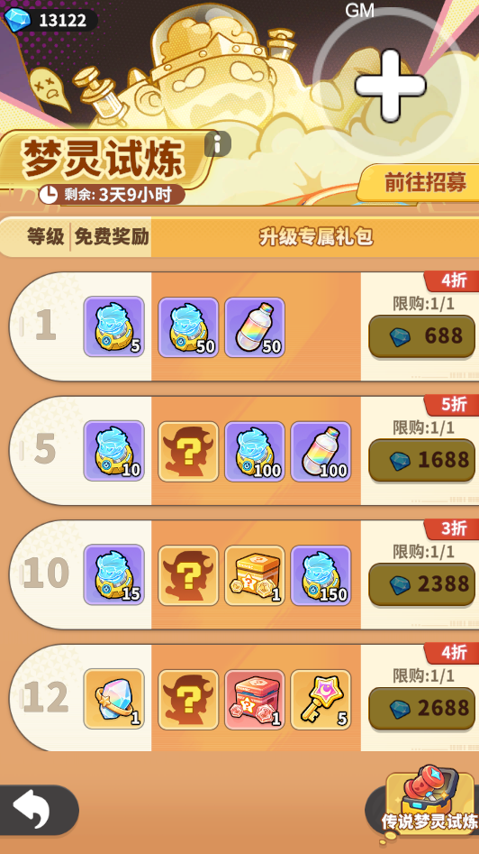
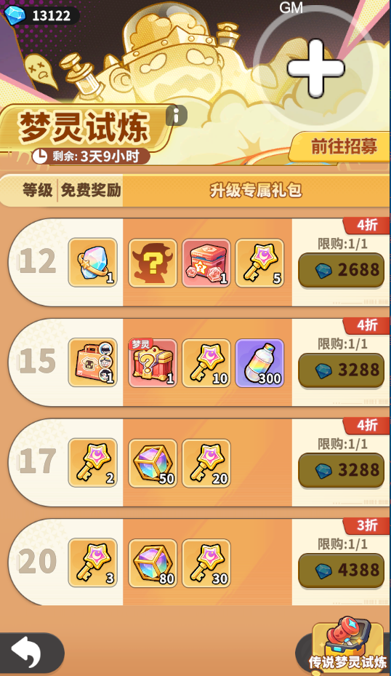

 |  |  |  |  |  |  |  |  |  |  | 100144

月光炼梦
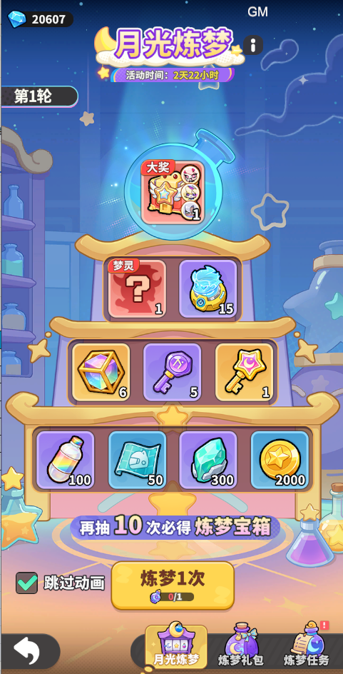
月光炼梦

活动与转盘核心
活动ID | 时间 | 门槛 | 抽奖货币 | 补足价 | 轮数 | 每轮格数 | 大奖位置 | 位置概率 | 10轮最低 | 10期望 | 10最高
100342 |  | 主线≥15关 | 炼梦魔药 | 120 | 10 | 10 | 第8–10抽

转盘奖励库
（神算诸葛 / 后羿 / 我爱沙）
位置 | 当期奖励 | 每轮数量 | 10轮数量 | 价格 | 单次价值 | 10轮固定价值 | 权重 | 单抽 | 单抽价值 | 前M抽必出 | 前M抽禁出 | 规则
1 | 炼梦宝箱 | 1 |  | 6000 |  |  | 50 |  |  | — | 7 | 大奖；前7抽禁出；抽中可跳轮
2 | 随机神话梦灵 | 1 |  | 480 |  |  | 450 |  |  | 4 | — | 前4抽内必出
3 | 梦境招募器 | 15 |  | 30 |  |  | 600 |  |  | — | — | 普通奖励；跳轮可能放弃
4 | 幻梦晶核 | 5 |  | 60 |  |  | 850 |  |  | — | — | 普通奖励；跳轮可能放弃
5 | 星之初愿 | 5 |  | 50 |  |  | 950 |  |  | — | — | 普通奖励；跳轮可能放弃
6 | 星辉秘契 | 1 |  | 280 |  |  | 1300 |  |  | — | — | 普通奖励；跳轮可能放弃
7 | 超能特饮 | 100 |  | 2 |  |  | 1450 |  |  | — | — | 普通奖励；跳轮可能放弃
8 | 装备图纸 | 50 |  | 3 |  |  | 1450 |  |  | — | — | 普通奖励；跳轮可能放弃
9 | 转运石 | 300 |  | 0.33 |  |  | 1450 |  |  | — | — | 普通奖励；跳轮可能放弃
10 | 金币 | 2000 |  | 0.05 |  |  | 1450 |  |  | — | — | 普通奖励；跳轮可能放弃

 |  |  |  |  |  |  |  |  |  | 返利
大奖箱二级池
初始权重不是每次独立概率；条件锁定、限次和隐藏回退需按动态池理解。
类别 | 初始权重 | 最终内容 | 价值 | 道具价值 | 单个箱子价值 | 炼梦宝箱价值
天使套 | 200 |  | 8000
武器 | 800 |  | 4000 |  | 4800 | 4800 | 2次武器后第3次必然是天使套

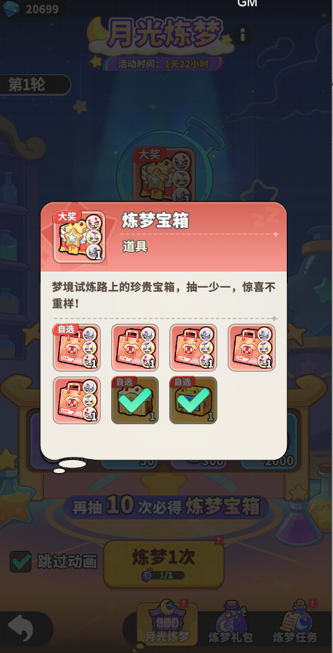
轮次成本
逐抽成本与参考转盘表同样按轮次横向排列。
轮 | 抽1 | 抽2 | 抽3 | 抽4 | 抽5 | 抽6 | 抽7 | 抽8 | 抽9 | 抽10 | 第8抽累计 | 期望累计 | 抽满累计
1 | 1 | 1 | 2 | 3 | 4 | 5 | 6 | 7 | 8 | 9
2 | 1 | 1 | 2 | 3 | 4 | 5 | 6 | 8 | 9 | 10
3 | 1 | 1 | 2 | 3 | 4 | 5 | 6 | 9 | 10 | 11
4 | 1 | 1 | 2 | 3 | 4 | 5 | 6 | 10 | 11 | 12
5 | 1 | 1 | 2 | 3 | 4 | 5 | 6 | 10 | 12 | 13
6 | 1 | 1 | 2 | 3 | 4 | 5 | 6 | 10 | 13 | 15
7 | 1 | 1 | 2 | 3 | 4 | 5 | 6 | 10 | 13 | 15
8 | 1 | 1 | 2 | 3 | 4 | 5 | 6 | 10 | 13 | 15
9 | 1 | 1 | 2 | 3 | 4 | 5 | 6 | 10 | 13 | 15
10 | 1 | 1 | 2 | 3 | 4 | 5 | 6 | 10 | 13 | 15

配套任务
完整3天做满共10瓶；仅列当期任务ID。
分类 | 刷新 | 任务 | 最大次数 | 奖励 | 单次数量 | 活动期数量 | 任务ID
日常 | 每日重置 | 每日登录游戏1次 | 7 | 炼梦魔药 | 1 | 7 | 1100801
核心循环 | 活动期一次性 | 荧幕争锋挑战5次 | 1 | 炼梦魔药 | 1 | 1 | 1100802
核心循环 | 活动期一次性 | 荧幕争锋挑战10次 | 1 | 炼梦魔药 | 1 | 1 | 1100803
核心循环 | 活动期一次性 | 荧幕争锋挑战15次 | 1 | 炼梦魔药 | 1 | 1 | 1100804
养成 | 活动期一次性 | 秘宝等级达到3级 | 1 | 炼梦魔药 | 1 | 1 | 1100805
核心循环 | 活动期一次性 | 梦域巡航挑战5次 | 1 | 炼梦魔药 | 1 | 1 | 1100806
核心循环 | 活动期一次性 | 梦域巡航挑战10次 | 1 | 炼梦魔药 | 1 | 1 | 1100807 |  | 7 | 25
核心循环 | 活动期一次性 | 梦域巡航挑战15次 | 1 | 炼梦魔药 | 1 | 1 | 1100808

配套礼包
折扣为展示文案；价值按钻石+炼梦魔药×120钻石计算。
礼包 | RMB | 限购 | 钻石 | 魔药 | 单次价值 | 返利倍数 | 展示折扣 | 买满RMB | 买满钻石 | 买满魔药
炼梦礼包Ⅰ | 6 | 5 | 60 | 5 |  |  | 1折 |  |  |  |  |  | 5
炼梦礼包Ⅱ | 30 | 5 | 300 | 8 |  |  | 2折 |  |  |  |  |  | 8
炼梦礼包Ⅲ | 98 | 5 | 980 | 12 |  |  | 4折 |  |  |  |  |  | 15
全部买满 |  | — |  |  |  |  | —

成本与投放结论
情景 | 任务魔药 | 礼包魔药 | 礼包钻石 | 总等价魔药 | 目标成本 | 缺魔药 | 缺钻石 | 性质 | 保底
纯免费 | 14 |  |  |  |  |  |  | 确定下限
买满+任务｜10轮最低 |  |  |  |  |  |  |  | 确定下限
买满+任务｜10轮期望 |  |  |  |  |  |  |  | 配置推演
买满+任务｜10轮最高 |  |  |  |  |  |  |  | 确定上限
 |  |  |  | 下限 | 期望 | 上限
 |  |  | 1
 |  |  | 2
 |  |  | 3
 |  |  | 4
 |  |  | 5
 |  |  | 6
 |  |  | 7
 |  |  | 8
 |  |  | 9
 |  |  | 10

星轨探测
 | 活动持续时间
 | 卡池数值
 |  | *钻石 | *钻石
 |  | 单抽价格 | 五连价格 | 保底 | 期望 | 实际概率 | 期望比
 |  | 100 | 500 | 90 | 80.00
 |  |  |  |  |  |  |  |  |  |  |  |  |  |  |  |  |  | 450
 |  | 物品类型 | 数量 | 价值 | 权重 | 抽取概率 | 保底概率 | 保底抽数 | 单抽价值 | 实际价值 | 实际数量 | 前N次不出 | N次必出 | 抽中后N次不出 | 至多获取上限 | 展示概率 |  | 450抽产出
8 |  | 织梦补星机 | 1 | 12000 | 10 |  |  | 90.00 |  |  |  | 20 | 90 | 20 | 5 |  | 织梦补星机
5 |  | 探测器 | 1 | 100 | 700 |  |  |  |  |  |  |  |  |  |  |  | 探测器
7 |  | 智械发条 | 1 | 150 | 600
6 |  | 幻梦晶核 | 2 | 120 | 600 |  |  |  |  |  |  |  |  |  |  |  | 幻梦晶核
4 |  | 精密齿轮 | 50 | 50 | 2022
3 |  | 装备图纸 | 10 | 30 | 2023 |  |  |  |  |  |  |  |  |  |  |  | 装备图纸
1 |  | 转运石 | 60 | 20 | 2023 |  |  |  |  |  |  |  |  |  |  |  | 转运石
2 |  | 金币 | 500 | 25 | 2022 |  |  |  |  |  |  |  |  |  |  |  | 金币
 |  |  |  |  | 10000 |  |  |  |  |  | 197.88932266
 |  |  |  |  |  |  |  |  | 节点累抽 |  |  |  |  | 单抽返利比
 |  |  |  |  |  |  |  | 实际概率 | 加节点的单抽 |  |  |  |  | 加累抽的返利比
 | 节点数值
 |  |  |  |  |  |  |  | 6.83% |  |  |  | 价值 | 权重 | 价值
 |  | 抽取次数 | 奖励内容 | 奖励数量 | 奖励价值 | 返利比 |  | 5.94% |  | 载具核心随机箱 | 粉核心1（核心） | 16000 | 833
 | 10 | 10 | 探测器 | 2 |  |  |  | 5.94% |  |  | 粉核心2（核心） | 16000 | 833
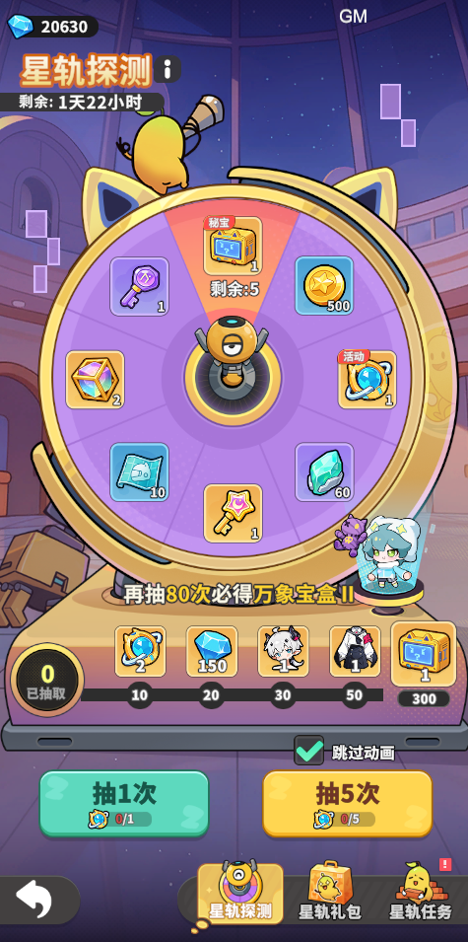
 | 10 | 20 | 钻石 | 150 | 150 |  |  | 20.02% |  |  | 粉核心3 | 16000 | 834
 | 10 | 30 | B级时装·头饰 | 1 | 500 |  |  | 20.03% |  |  | 红零件1（核心） | 8000 | 2500
 | 20 | 50 | B级时装·衣服 | 1 | 500 |  |  | 20.03% |  |  | 红零件2（核心） | 8000 | 2500
 | 20 | 70 | 探测器 | 5 |  |  |  | 20.02% |  |  | 红零件3 | 8000 | 2500
 | 30 | 100 | 探测器 | 10
 | 50 | 150 | 幻梦晶核 | 30 | 1800
 | 50 | 200 | 探测器 | 10
 | 50 | 250 | 探测器 | 10
 | 100 | 350 | 自选创世零件核心 | 1 | 8000

 | 任务数值
 |  | 仅统计活动期 | 任务汇总 | 20
 |  | 刷新频率 | 任务类型 | 数量 | 奖励内容 | 奖励数量 | 奖励价值 | 天数
 | 日常 | 每日刷新 | 每日登录游戏 |  | 探测器 | 1 |  | 5
 | 核心循环 | 一次性 | 竞技场挑战次数 | 5 | 探测器 | 1
 |  | 一次性 | 竞技场挑战次数 | 10 | 探测器 | 1
 |  | 一次性 | 竞技场挑战次数 | 15 | 探测器 | 2
 | 当期消耗 | 一次性 | 活动期间消耗体力 | 100 | 探测器 | 1
 |  | 一次性 | 活动期间消耗体力 | 200 | 探测器 | 1
 |  | 一次性 | 活动期间消耗体力 | 300 | 探测器 | 1
 | 钻消&付费 | 一次性 | 活动期消耗钻石 | 300 | 探测器 | 1
 |  | 一次性 | 活动期消耗钻石 | 600 | 探测器 | 1
 |  | 一次性 | 任意充值次数 | 1 | 探测器 | 2
 | 核心循环 | 一次性 | 合作本挑战 | 5 | 探测器 | 2
 |  | 一次性 | 合作本挑战 | 10 | 探测器 | 2
 |  | 一次性 | 合作本挑战 | 15 | 探测器 | 2

 | 商店数值

 |  | 礼包名称 | 价格（人民币） | 限购次数 | 物品类型 | 数量 | 价值 | 物品类型 | 数量 | 价值 | 总价值 | 返利比 | 展示折扣
 |  | 6元礼包 | 6 | 5 | 钻石 | 60 |  | 探测器 | 6 |  |  |  | 1折
 |  | 30元礼包 | 30 | 5 | 钻石 | 300 |  | 探测器 | 10 |  |  |  | 2折
 |  | 98元礼包 | 98 | 5 | 钻石 | 980 |  | 探测器 | 15 |  |  |  | 3折

 | 成本计算 |  | 累积值，单位为人民币

 |  | 本体数量 | 纯期望 | 纯保底 | 预期价格 | 纯保底价格
 |  | 1 | 81 | 90
 |  | 2
 |  | 3
 |  | 4
 |  | 5

 | 权重递增 |  |  |  |  |  |  |  |  |  |  | 402
 |  | 【全局参数】 |  |  | 【多段步长配置表】(支持修改起始抽和步长) |  |  |  | 【核心宏观指标】
 |  | 基础单抽概率 | 0.12% |  | 阶段名称 | 起始抽数(>=) | 每抽增加的步长 |  | 单卡数学期望(平均出金抽数) | 71.0813841
 |  | 硬保底抽数 | 80 |  | 基础平滑期 | 1 | 0.00% |  | 综合出金概率(含保底) | 1.41%
 |  |  |  |  | 一阶微提期 | 65 | 1.50%
 |  |  |  |  | 二阶强保底 | 78 | 20.00%

 |  | 当前抽数 | 配置步长 | 实际概率增量 | 本抽触发概率（条件） | 到达本抽概率（幸存率） | 本抽恰好出金概率 | 累计出金概率 | 阶段说明
 |  | 1 | 0.00% | 0.00% | 0.00% | 100.000% | 0.00% | 0.00% | 禁出期
 |  | 2 | 0.00% | 0.00% | 0.00% | 100.000% | 0.00% | 0.00% | 禁出期
 |  | 3 | 0.00% | 0.00% | 0.00% | 100.000% | 0.00% | 0.00% | 禁出期
 |  | 4 | 0.00% | 0.00% | 0.00% | 100.000% | 0.00% | 0.00% | 禁出期
 |  | 5 | 0.00% | 0.00% | 0.00% | 100.000% | 0.00% | 0.00% | 禁出期
 |  | 6 | 0.00% | 0.00% | 0.00% | 100.000% | 0.00% | 0.00% | 禁出期
 |  | 7 | 0.00% | 0.00% | 0.00% | 100.000% | 0.00% | 0.00% | 禁出期
 |  | 8 | 0.00% | 0.00% | 0.00% | 100.000% | 0.00% | 0.00% | 禁出期
 |  | 9 | 0.00% | 0.00% | 0.00% | 100.000% | 0.00% | 0.00% | 禁出期
 |  | 10 | 0.00% | 0.00% | 0.00% | 100.000% | 0.00% | 0.00% | 禁出期
 |  | 11 | 0.00% | 0.00% | 0.00% | 100.000% | 0.00% | 0.00% | 禁出期
 |  | 12 | 0.00% | 0.00% | 0.00% | 100.000% | 0.00% | 0.00% | 禁出期
 |  | 13 | 0.00% | 0.00% | 0.00% | 100.000% | 0.00% | 0.00% | 禁出期
 |  | 14 | 0.00% | 0.00% | 0.00% | 100.000% | 0.00% | 0.00% | 禁出期
 |  | 15 | 0.00% | 0.00% | 0.00% | 100.000% | 0.00% | 0.00% | 禁出期
 |  | 16 | 0.00% | 0.00% | 0.00% | 100.000% | 0.00% | 0.00% | 禁出期
 |  | 17 | 0.00% | 0.00% | 0.00% | 100.000% | 0.00% | 0.00% | 禁出期
 |  | 18 | 0.00% | 0.00% | 0.00% | 100.000% | 0.00% | 0.00% | 禁出期
 |  | 19 | 0.00% | 0.00% | 0.00% | 100.000% | 0.00% | 0.00% | 禁出期
 |  | 20 | 0.00% | 0.00% | 0.00% | 100.000% | 0.00% | 0.00% | 禁出期
 |  | 21 | 0.12% | 0.12% | 0.12% | 100.000% | 0.12% | 0.12% | 基础概率期
 |  | 22 | 0.00% | 0.00% | 0.12% | 99.880% | 0.12% | 0.24% | 基础概率期
 |  | 23 | 0.00% | 0.00% | 0.12% | 99.760% | 0.12% | 0.36% | 基础概率期
 |  | 24 | 0.00% | 0.00% | 0.12% | 99.640% | 0.12% | 0.48% | 基础概率期
 |  | 25 | 0.00% | 0.00% | 0.12% | 99.520% | 0.12% | 0.60% | 基础概率期
 |  | 26 | 0.00% | 0.00% | 0.12% | 99.400% | 0.12% | 0.72% | 基础概率期
 |  | 27 | 0.00% | 0.00% | 0.12% | 99.280% | 0.12% | 0.84% | 基础概率期
 |  | 28 | 0.00% | 0.00% | 0.12% | 99.160% | 0.12% | 0.96% | 基础概率期
 |  | 29 | 0.00% | 0.00% | 0.12% | 99.040% | 0.12% | 1.07% | 基础概率期
 |  | 30 | 0.00% | 0.00% | 0.12% | 98.930% | 0.12% | 1.19% | 基础概率期
 |  | 31 | 0.00% | 0.00% | 0.12% | 98.810% | 0.12% | 1.31% | 基础概率期
 |  | 32 | 0.00% | 0.00% | 0.12% | 98.690% | 0.12% | 1.43% | 基础概率期
 |  | 33 | 0.00% | 0.00% | 0.12% | 98.570% | 0.12% | 1.55% | 基础概率期
 |  | 34 | 0.00% | 0.00% | 0.12% | 98.450% | 0.12% | 1.67% | 基础概率期
 |  | 35 | 0.00% | 0.00% | 0.12% | 98.330% | 0.12% | 1.78% | 基础概率期
 |  | 36 | 0.00% | 0.00% | 0.12% | 98.220% | 0.12% | 1.90% | 基础概率期
 |  | 37 | 0.00% | 0.00% | 0.12% | 98.100% | 0.12% | 2.02% | 基础概率期
 |  | 38 | 0.00% | 0.00% | 0.12% | 97.980% | 0.12% | 2.14% | 基础概率期
 |  | 39 | 0.00% | 0.00% | 0.12% | 97.860% | 0.12% | 2.26% | 基础概率期
 |  | 40 | 0.00% | 0.00% | 0.12% | 97.740% | 0.12% | 2.37% | 基础概率期
 |  | 41 | 0.00% | 0.00% | 0.12% | 97.630% | 0.12% | 2.49% | 基础概率期
 |  | 42 | 0.00% | 0.00% | 0.12% | 97.510% | 0.12% | 2.61% | 基础概率期
 |  | 43 | 0.00% | 0.00% | 0.12% | 97.390% | 0.12% | 2.72% | 基础概率期
 |  | 44 | 0.00% | 0.00% | 0.12% | 97.280% | 0.12% | 2.84% | 基础概率期
 |  | 45 | 0.00% | 0.00% | 0.12% | 97.160% | 0.12% | 2.96% | 基础概率期
 |  | 46 | 0.00% | 0.00% | 0.12% | 97.040% | 0.12% | 3.07% | 基础概率期
 |  | 47 | 0.00% | 0.00% | 0.12% | 96.930% | 0.12% | 3.19% | 基础概率期
 |  | 48 | 0.00% | 0.00% | 0.12% | 96.810% | 0.12% | 3.31% | 基础概率期
 |  | 49 | 0.00% | 0.00% | 0.12% | 96.690% | 0.12% | 3.42% | 基础概率期
 |  | 50 | 0.00% | 0.00% | 0.12% | 96.580% | 0.12% | 3.54% | 基础概率期
 |  | 51 | 0.00% | 0.00% | 0.12% | 96.460% | 0.12% | 3.65% | 基础概率期
 |  | 52 | 0.00% | 0.00% | 0.12% | 96.350% | 0.12% | 3.77% | 基础概率期
 |  | 53 | 0.00% | 0.00% | 0.12% | 96.230% | 0.12% | 3.88% | 基础概率期
 |  | 54 | 0.00% | 0.00% | 0.12% | 96.120% | 0.12% | 4.00% | 基础概率期
 |  | 55 | 0.00% | 0.00% | 0.12% | 96.000% | 0.12% | 4.12% | 基础概率期
 |  | 56 | 0.00% | 0.00% | 0.12% | 95.880% | 0.12% | 4.23% | 基础概率期
 |  | 57 | 0.00% | 0.00% | 0.12% | 95.770% | 0.12% | 4.35% | 基础概率期
 |  | 58 | 0.00% | 0.00% | 0.12% | 95.650% | 0.12% | 4.46% | 基础概率期
 |  | 59 | 0.00% | 0.00% | 0.12% | 95.540% | 0.12% | 4.57% | 基础概率期
 |  | 60 | 0.00% | 0.00% | 0.12% | 95.430% | 0.12% | 4.69% | 基础概率期
 |  | 61 | 0.00% | 0.00% | 0.12% | 95.310% | 0.11% | 4.80% | 基础概率期
 |  | 62 | 0.00% | 0.00% | 0.12% | 95.200% | 0.11% | 4.92% | 基础概率期
 |  | 63 | 0.00% | 0.00% | 0.12% | 95.080% | 0.11% | 5.03% | 基础概率期
 |  | 64 | 0.00% | 0.00% | 0.12% | 94.970% | 0.11% | 5.15% | 基础概率期
 |  | 65 | 0.00% | 0.00% | 0.12% | 94.850% | 0.11% | 5.26% | 基础概率期
 |  | 66 | 0.00% | 0.00% | 0.12% | 94.740% | 0.11% | 5.37% | 基础概率期
 |  | 67 | 0.00% | 0.00% | 0.12% | 94.630% | 0.11% | 5.49% | 基础概率期
 |  | 68 | 0.00% | 0.00% | 0.12% | 94.510% | 0.11% | 5.60% | 基础概率期
 |  | 69 | 0.00% | 0.00% | 0.12% | 94.400% | 0.11% | 5.71% | 基础概率期
 |  | 70 | 0.00% | 0.00% | 0.12% | 94.290% | 0.11% | 5.83% | 基础概率期
 |  | 71 | 0.00% | 0.00% | 0.12% | 94.170% | 0.11% | 5.94% | 基础概率期
 |  | 72 | 0.00% | 0.00% | 0.12% | 94.060% | 0.11% | 6.05% | 基础概率期
 |  | 73 | 0.00% | 0.00% | 0.12% | 93.950% | 0.11% | 6.17% | 基础概率期
 |  | 74 | 0.00% | 0.00% | 0.12% | 93.830% | 0.11% | 6.28% | 基础概率期
 |  | 75 | 1.50% | 1.50% | 1.62% | 93.720% | 1.52% | 7.80% | 1.5个百分点软保底
 |  | 76 | 1.50% | 1.50% | 3.12% | 92.200% | 2.88% | 10.67% | 1.5个百分点软保底
 |  | 77 | 1.50% | 1.50% | 4.62% | 89.330% | 4.13% | 14.80% | 1.5个百分点软保底
 |  | 78 | 1.50% | 1.50% | 6.12% | 85.200% | 5.21% | 20.01% | 1.5个百分点软保底
 |  | 79 | 1.50% | 1.50% | 7.62% | 79.990% | 6.10% | 26.11% | 1.5个百分点软保底
 |  | 80 | 1.50% | 1.50% | 9.12% | 73.890% | 6.74% | 32.85% | 1.5个百分点软保底
 |  | 81 | 1.50% | 1.50% | 10.62% | 67.15% | 7.13% | 39.98% | 1.5个百分点软保底
 |  | 82 | 1.50% | 1.50% | 12.12% | 60.02% | 7.27% | 47.25% | 1.5个百分点软保底
 |  | 83 | 1.50% | 1.50% | 13.62% | 52.75% | 7.18% | 54.44% | 1.5个百分点软保底
 |  | 84 | 1.50% | 1.50% | 15.12% | 45.56% | 6.89% | 61.33% | 1.5个百分点软保底
 |  | 85 | 1.50% | 1.50% | 16.62% | 38.67% | 6.43% | 67.75% | 1.5个百分点软保底
 |  | 86 | 1.50% | 1.50% | 18.12% | 32.25% | 5.84% | 73.60% | 1.5个百分点软保底
 |  | 87 | 1.50% | 1.50% | 19.62% | 26.40% | 5.18% | 78.78% | 1.5个百分点软保底
 |  | 88 | 20.00% | 20.00% | 39.62% | 21.22% | 8.41% | 87.19% | 20个百分点加速期
 |  | 89 | 20.00% | 20.00% | 59.62% | 12.81% | 7.64% | 94.83% | 20个百分点加速期
 |  | 90 | 0.00% | 40.38% | 100.00% | 5.17% | 5.17% | 100.00% | 硬保底覆盖

